Piscina 1_PB
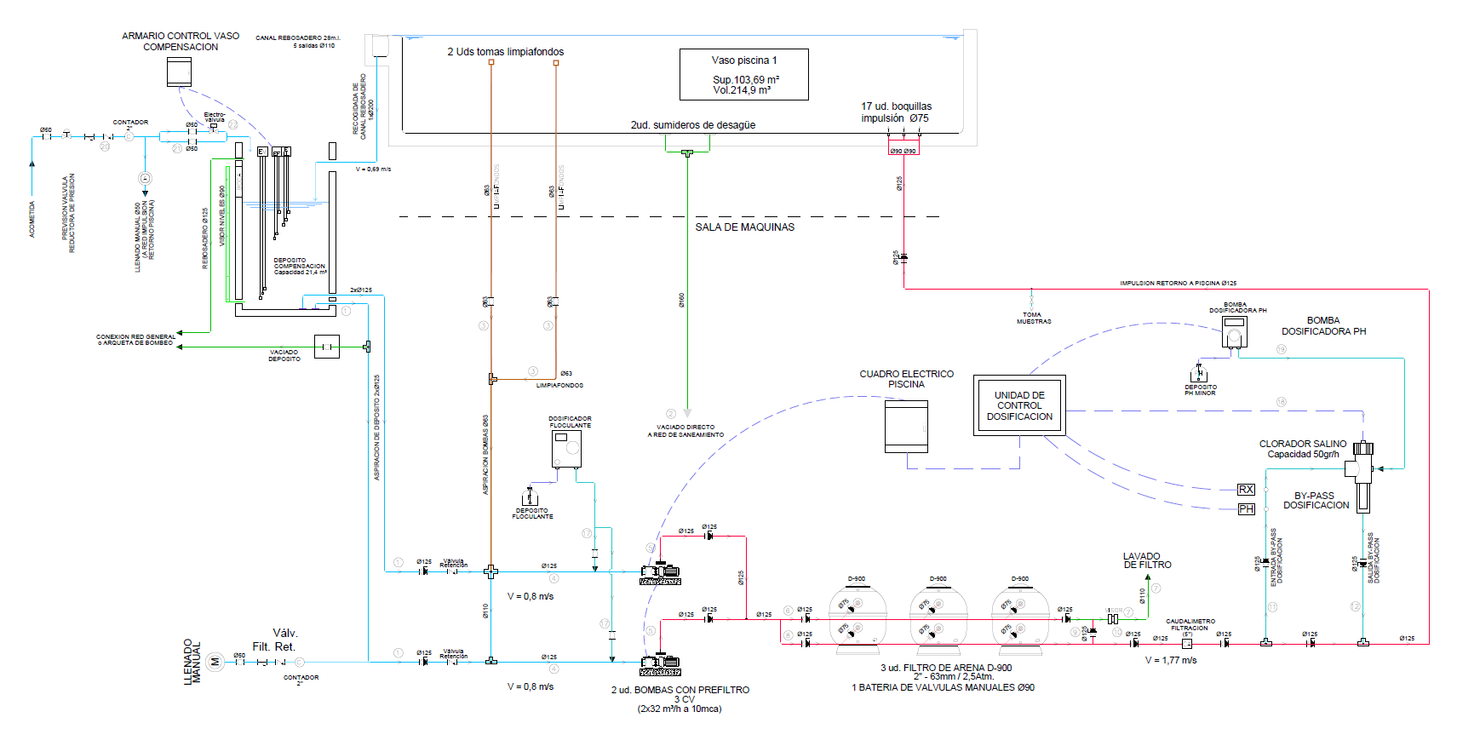
PISCINA EXTERIOR POLIVALENTE PLANTA BAJA

Calculo caudales y equipo hidráulico Piscina
Lado A | 158.1 | m
Lado B | 1 | m
Superficie | 158.1
Altura mínima h | 1.4 | m
Altura máxima H | 1.4 | m
Volumen vaso piscina | 221.34 | m³
Volumen vaso compensación | 22.134 | m³
Volumen de agua total | 243.474 | m³ |  |  | Considerando el vaso de compensación

Tiempo Renovación | 4 | h |  |  | Tiempo renovación de todo el caudal según norma

Caudal a mover | 60.87 | m³/h |  |  | Caudal a mover para cumplir con el tiempo de renovación según norma
Numero bombas | 2 | ud |  |  | Selección Número bombas a instalar (1+1)
Caudal mínimo por bomba | 30.43425 | m³/h |  |  | Caudal mínimo necesario por Bomba en caso de poner en paralelo será algo diferente
Velocidad Filtrado | 40 | m³/h/m² |  |  | Velocidad de lavado más conveniente para filtros de arena entre 40 y 50 m/h
Superfice filtrado necesario | 1.52 | m² |  |  | Superficie total de filtrado necesaria para todo el caudal a renovar
Nº Filtros | 2 | ud |  |  | Selección Número de filtros a colocar
Superficie por Filtros | 0.76 | m² |  |  | Área mínima de filtrado por filtro individual a colocar

Diametro Filtro mínimo | 0.98 | m |  |  | Diametro mínimo de filtro unitario para seleccionar filtro comercial

Serie comercial Diametro | 1050 | mm |  |  | Selección Diametro de un solo Filtro comercial.
Caudal para filtro comercial | 69.27 | m³/h/m² |  |  | Caudal que se mueve en los filtros comerciales a la vez, a la velocidad de 40 m/h. Tiene que ser menor que el del filtro seleccionado. Será el caudal a mover para mantener la velocidad recomendada.

Sumidero Fondo | 18.26 | m³/h |  |  | Se calcula para un 30% del caudal de la piscina. El sumidero tiene que tener una velocidad inferior a 0,5 m/s
Caudal Sumidero elegido | 13 | m³/h | 26 | 0,5 m/s de 2" | Seleccionar el sumidero según caudal máximo de éste. Se pondrán 2 sumideros
Boquillas impulsión mínima | 7.00 | ud |  |  | Seleccionar unas con un caudal para sacar el número mínimo (10 m³/h)
Boquillas impulsión Seleccionadas | 10 | ud | 6.09 | 1.6907916667

Caudal Aspiración | 69.27 | m³/h |  |  | Caudal más desfavorable a mover
Velocidad Aspiración | 1.2 | m/s |  | 1,18 m/s | Velocidad recomendada para aspiración / Velocidad con sección comercial
Diametro tubería aspiración bomba | 142.88 | mm | DN 160 | 144 | Diámetro mínimo por velocidad / Diametro comercial seleccionado
Diametro aspiración con dos tubos | 94.71 | mm | DN 110 | 99 | Diámetro mínimo por velocidad / Diametro comercial seleccionado
Caudal Impulsión | 69.27 | m³/h |  |  | Caudal más desfavorable a mover
Velocidad Impulsción | 1.8 | m/s |  | 1,92 m/s | Velocidad máxima recomendada para impulsión / Velocidad con sección comercial
Diametro tubería Impulsión | 116.66 | mm | DN 125 | 113 | Diámetro mínimo por velocidad / Diametro comercial seleccionado
Velocidad Filtrado | 1.7 | m/s |  | 1,64 m/s | Velocidad de paso por las válvulas recomendada / Velocidad con sección comercial
Diametro Batería | 84.89 | mm | DN 90 | 81 | Diámetro mínimo por velocidad / Diametro comercial seleccionado
Recogida | 202.07 | mm | DN 225 | 203
 |  |  |  | 0,59 m/s

 | Tramo de la Instalación | Velocidad Recomendada (m/s) |  |  | Criterio Principal de Diseño
 | Aspiración (Skimmers, Sumidero) | 0.8 – 1.5 m/s |  |  | Evitar cavitación, seguridad, eficiencia.
 | Impulsión (Retorno a la piscina) | 1.5 – 2.2 m/s |  |  | Equilibrio coste-eficiencia, evitar ruido.
 | Lavado (Desagüe del filtro) | 2.0 – 3.0 m/s |  |  | Capacidad de arrastre de sólidos.

DN PVC PN 10
DIÁMETROS NORMALIZADOS (NOMINAL E INTERIOR) PARA TUBERIAS DE PVC
DN (mm) | DI (mm)
 | 4 atm | 6 atm | 10 atm | 16 atm
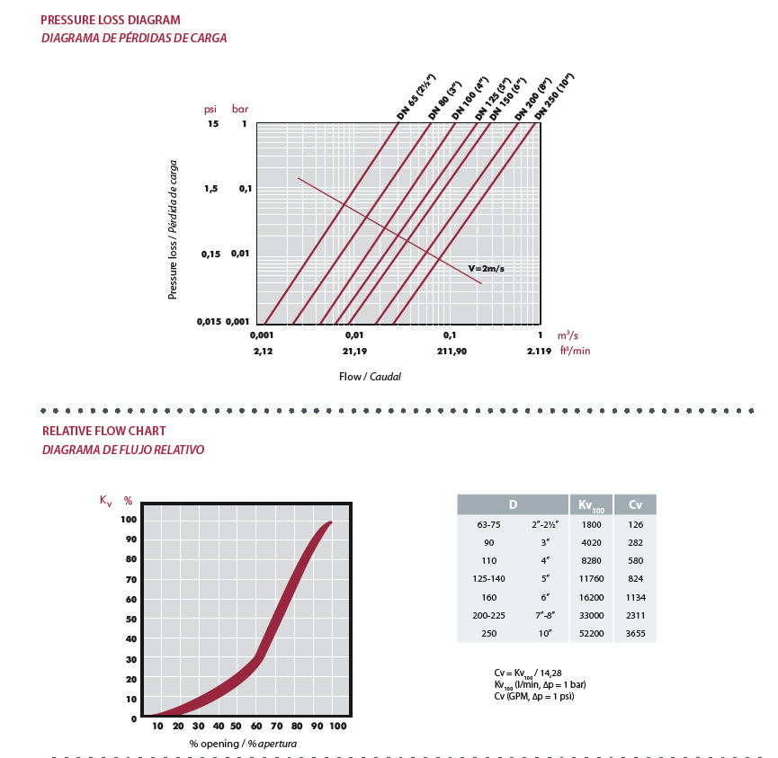
16 | – | – | – | 13.6
20 | – | 17.5 | – | 17
25 | 22.6 | 22.6 | 22 | 21.2
32 | 29.6 | 29.2 | 28.4 | 27.2
40 | 37.2 | 36.4 | 36 | 34
50 | 47.2 | 46.4 | 45.2 | 42.6
63 | 59.4 | 59.2 | 57 | 53.6
75 | 71.4 | 70.6 | 67.8 | 63.8
90 | 86.4 | 84.6 | 81.4 | 76.6
110 | 105.6 | 103.6 | 99.4 | 93.6
125 | 120 | 117.6 | 113 | 106.4
140 | 134.4 | 131.8 | 126.6 | 119.2
160 | 153.6 | 150.6 | 144.6 | 136.2
180 | 172.8 | 169.4 | 162.8 | 153.2
200 | 192 | 188.2 | 180.8 | 170.4
225 | 216 | 211.8 | 203.4 | 191.4
250 | 240.2 | 235.4 | 226.2 | 213
280 | 269 | 263.6 | 253.2 | 238.4
315 | 302.6 | 296.6 | 285 | 268.2
355 | 341 | 334.2 | 321.2 | 302.4
400 | 384.2 | 376.6 | 361.8 | 340.6
450 | 432.4 | 423.8 | 407 | 383.2
500 | 480.4 | 470.8 | 452.2 | 425.8

